상품제안서
타이틀리스트 PRO V1 9구 고급 싸바리케이스 | 상품코드: S44939

 |  |  |  |  |  |  | 02-713-8555 | www.synergygift.co.kr
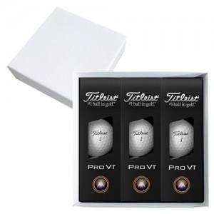

【상세/제작정보】

【인쇄/포장옵션】 | 볼+케이스 컬러인쇄 / 포장불가능

【공급단가】 | 수량 | 30~ | 50~ | 100~ | 300~ | 500~
*VAT별도 | 단가 | 65,120원 | 63,560원 | 60,950원 | 59,390원 | 57,830원

【상품 URL】 | https://www.synergygift.co.kr:443/src/goods_detail.php?gdno=44939

